Sheet1
MBD状態遷移研修 参加申込書

お申し込みにあたり、「個人情報の取り扱いについて」に同意した上で、下記のフォームに必要事項をご入力ください。 ご入力いただきましたら、申込書のExcelファイルを添付してメールでお申し込みください。

■申込先：公益財団法人ひろしま産業振興機構 ひろしまデジタルイノベーションセンター 担当：藤本 |  |  |  |  |  |  | E-mail： | hdic@hiwave.or.jp

■申込締め切り：3/6(水)

※お申し込みを受け付けましたら、受付完了メールを送信します。 申し込み締め切り日までにひろデジから受付完了のご連絡がない場合は、届いていない可能性がございますので、お手数ですがご連絡をお願いいたします。

【注意事項】

入力欄について | 「入力必須」の項目に必要事項を入力してください。 ◆受講希望者情報 ◆請求書名義 ◆請求書の送付先 ◆機材等の送付先

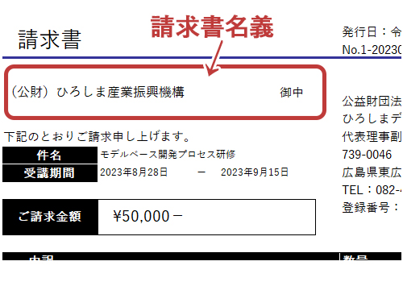
参加費のご請求／お振込みについて | ・ご請求データは原則として、申し込み締め切り日後に、電子メールにてお送りします。（紙の請求書を必要とされる方には、郵送いたします） ・振込期日は請求書発行の翌月末業務日となります。不都合がございましたらご相談ください。

研修で使用する機材について | 研修に必要な機材をひろデジから貸し出します。終了後は速やかにご返却をお願いいたします。（返送料は事務局が負担します）

個人情報の取り扱いについて | 申込フォームでご提供いただいた個人情報は、以下の利用目的の達成に必要な範囲内でのみ利用させていただきますので、予めご了承いただきましたうえでお申し込みください。 なお、その他の目的で使用したり、法令に基づく場合を除き無断で第三者に提供することはありません。 （利用目的の達成に必要な範囲で、業務委託先に個人情報を提供することがあります） ・セミナーの受講に関する情報の管理と共有のため ・ひろデジの利用や普及に関する情報のご案内のため ・ひろデジの利用や普及に関する情報の分析のため ・財団が主催するセミナー、講習会、その他のイベントの広報、情報提供、運営のため ・その他財団の運営に必要な各種の管理のため

▼以下に 受講を希望される方の情報を入力してください |  |  |  |  |  |  |  |  |  |  |  |  |  | ↑請求書名義とは、書類の交付を受ける事業者の氏名または名称のことです
 | ◆受講希望者情報「入力必須」（所属グループ、役職欄は、任意です） |  |  |  |  |  |  |  |  |  |  |  |  | ◆請求書名義「入力必須」 | ◆請求書の送付先「入力必須」 |  |  |  |  |  |  |  | ◆機材等の送付先「入力必須」
 | 受講を希望される方の情報をお知らせください ▼ |  |  |  |  |  |  |  |  |  | 任意 |  |  | 請求書の名義をお知らせください ▼ | 受講料の請求書をPDFで送付します 送付先をお知らせください▼ |  |  |  |  | 紙の請求書をご入用の場合は選択してください 郵送します ▼ | 紙の請求書をご入用の場合は、送付先の住所をお知らせください▼ |  | 研修の事前に機材やテキストを配布します 送付先をお知らせください▼
 | 企業名 | 所属部署 | 所属グループ （任意） | 役職 （任意） | 姓 | 名 | メールアドレス | 郵便番号 | 住所 | 電話番号 | 現在の主要担当業務 | 企業の主な取り扱い品目 | 備考 | 請求書名義 （所属機関でお支払いの場合は、経理担当者等にご確認いただき、お間違いのないようお願いいたします） （個人でお支払いの場合は、氏名や個人事業者の名称等をご入力ください） | 企業名（個人や自宅へ送付の場合は不要） | 部署（個人や自宅へ送付の場合は不要） | 姓 | 名 | メールアドレス |  | 郵便番号 | 住所 | 企業名（自宅へ送付の場合は不要） | 部署（自宅へ送付の場合は不要） | グループ（自宅へ送付の場合は不要） | 姓 | 名 | メールアドレス | 郵便番号 | 住所 | 電話番号
 |  |  |  |  |  |  |  | 例：000-0000 | 都道府県～入力ください | 例：000-000-0000 |  |  |  |  |  |  |  |  |  |  | 例：000-0000 | 都道府県～入力ください |  |  |  |  |  |  | 例：000-0000 | 都道府県～入力ください | 例：000-000-0000
1
2
3
4
5
6
7
8
9
10
11
12
13
14
15
16

